Notice
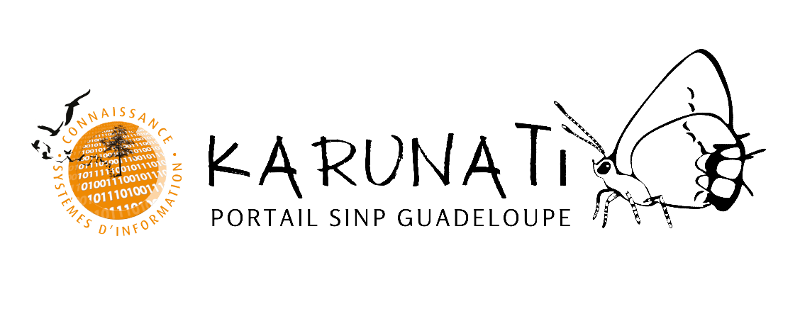
Karunati vous remercie de lire cette notice d’utilisation avant de saisir vos données

https://karunati.fr

Ce masque de saisie vous est proposé par la DEAL Guadeloupe et le Parc national de la Guadeloupe, dans un objectif de faciliter les échanges et la circulation des données et des métadonnées entre acteurs, d'assurer la qualité des informations diffusées et d'en faciliter la réutilisation au sein du territoire de la Guadeloupe.
DATE DE DERNIÈRE MAJ : 09/2023
La circulation des données au sein du SINP est normée par un standard d'échange. Celui-ci permet de disposer d'un « langage commun » à l'ensemble du réseau à savoir :

 | - Modèle d'import de données - OCCTAX
 | Le standard d'échange des observations naturalistes défini au niveau national et international

 | - Référentiel taxonomique - TAXREF
 | Le référentiel national sur la faune, la flore et la fonge de France métropolitaine et outre-mer

ASTUCES ET AIDES

Karunati a confectionné ce masque de saisie afin de vous permettre de saisir plus facilement vos données : saisies dans le tableau suivant, vos données sont directement au format SINP. Pour vous aider, les cases présentent des indications de saisie lorsque vous les sélectionnez (format, type de réponse attendue, liste déroulantes).

COMMENT REMPLIR LE MASQUE ?
Ce masque se rempli en trois temps :

Étape 1 | Onglet Métadonnées
 | Cet onglet permet de renseigner 1 à 3 jeux de données issus du même cadre d'acquisition (par exemple, si plusieurs jeux de données sont issus d’inventaires réalisés par le même protocole).

 | Les cases en fond orange sont les champs à renseigner obligatoirement pour assurer l'import correct des données.

 | Il est possible d'ajouter des jeux de données en faisant un copier/coller de la colonne F sur les colonnes suivantes, en veillant à numéroter correctement chaque jeu de donnée.

Étape 2 | Onglet Acteurs
 | Cet onglet permet de renseigner 1 à 3 personnes et 1 à 3 organismes correspondants.

 | Les cases en fond orange sont les champs à renseigner obligatoirement pour assurer l'import correct des données.

 | Il est possible d'ajouter des personnes et des organismes en faisant un copier/coller de la colonne F sur les colonnes suivantes, en veillant à numéroter correctement chaque personne.

Étape 3 | Onglet Observations
 | Cet onglet permet de renseigner 1 à 1000 observations, selon 3 catégories : champs obligatoires, champs optionnels, le « descriptif sujet » optionnel également.

 | Les cases en fond orange sont les champs à renseigner obligatoirement pour assurer l'import correct des données.

 | La saisie automatique (listes déroulantes) est disponible pour 1000 observations. Si vous souhaitez verser plus de 1000 observations, cela est possible en faisant la manipulation suivante : copiez-collez la ligne “1000” sur les lignes suivantes (par exemple, sur 100 lignes supplémentaires si vous souhaitez entrer 100 observations supplémentaires ou moins).

Onglet Codes Définitions | L'onglet "Codes Définitions" récapitule l'ensemble des termes présentés dans les listes déroulantes avec leur définitions valables au niveau national. N'hésitez pas à vérifier ces définitions pour renseigner au mieux vos données.

CONTACT

En cas de doute ou de problème au niveau de la saisie de vos données, vous pouvez nous contacter par mail.

 | Alain Ferchal, Chef de service Système d'Information du Parc national de la Guadeloupe
 | alain.ferchal@guadeloupe-parcnational.fr

 | Marion Gessner, Chargée de mission données environnementales et biodiversité à la DEAL Guadeloupe
 | marion.gessner@developpement-durable.gouv.fr

